F1
FICHE DE RECETTE

Sauce bolognaise "hybride"
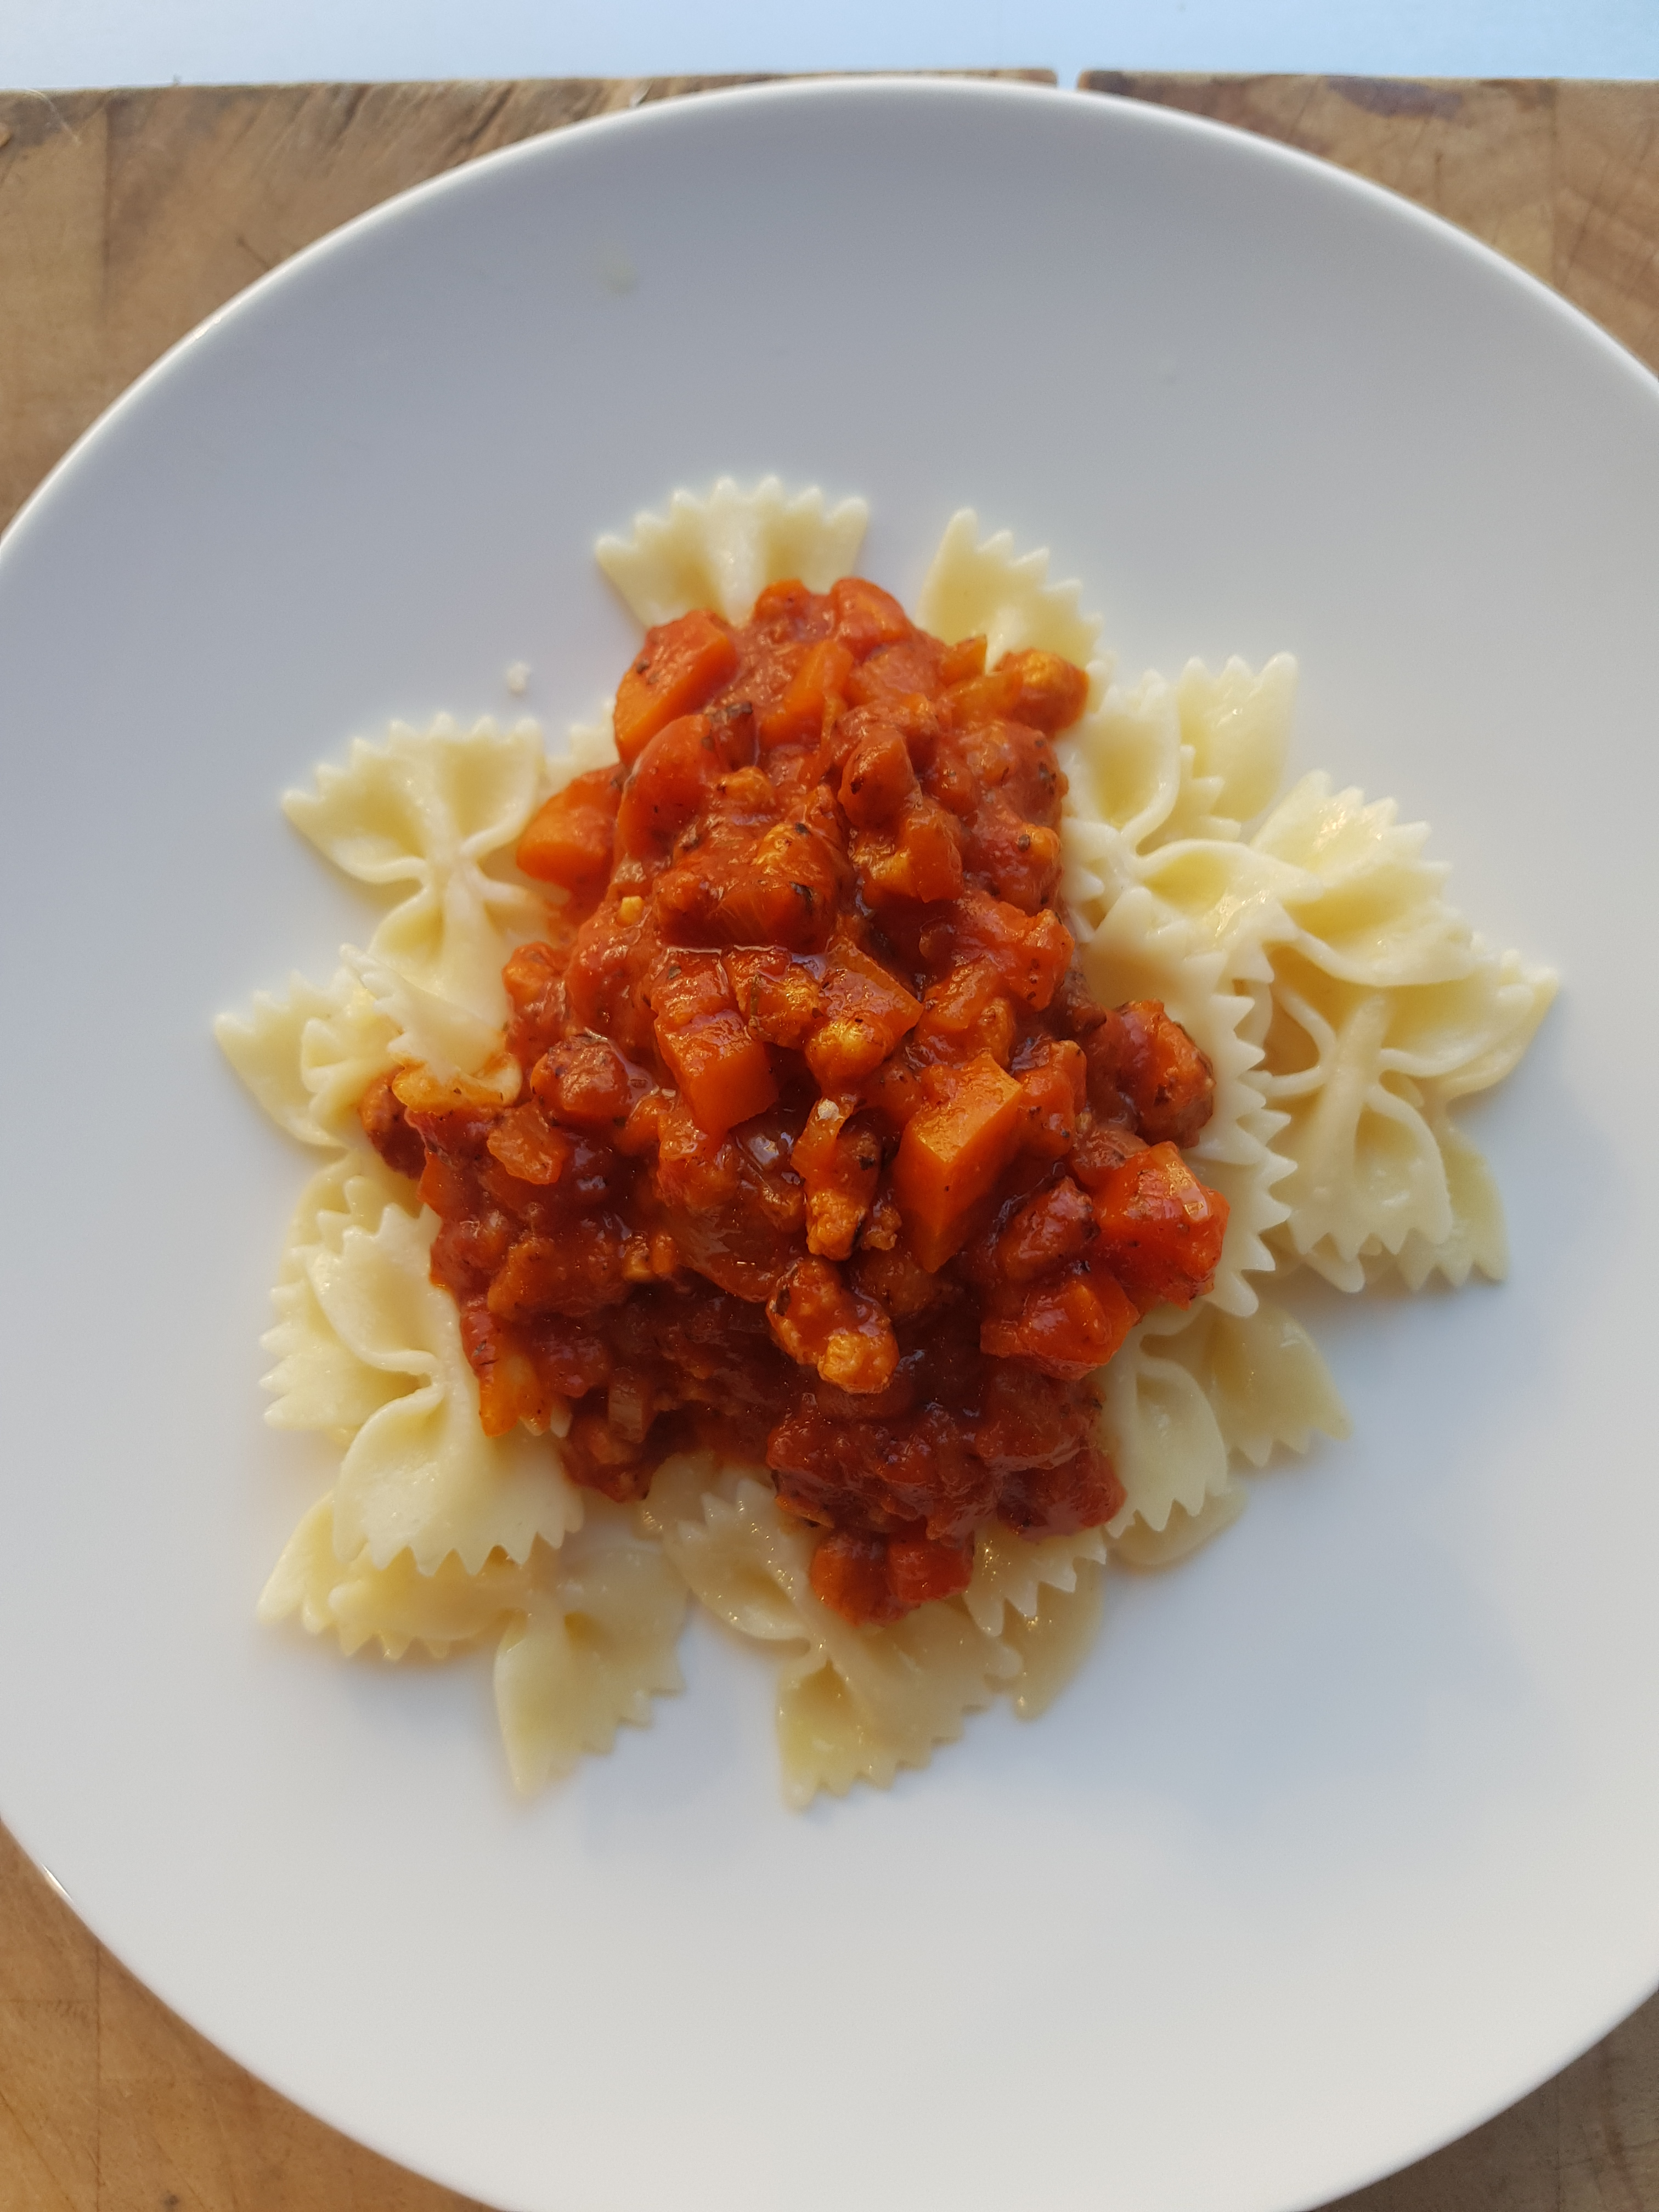

Type de recette
Nombre de portions | 5
Temps de préparation
Temps de cuisson
Temps de refroidissement
Coût matières total (HT) :
Coefficient multiplicateur :
Prix / Portion (HT) :

INGRÉDIENTS

PRODUIT | UNITÉ | QUANTITÉ | PUHT | PTHT
Protéine de soja | GR | 100
Haché porc/bœuf | GR | 150
Oignons | Gr | 100
Carottes | Gr | 100
Concentré de tomate | Gr | 50
Passata de tomate | L | 0.5
Thym, laurier, origan
Ail | gousses | 1
Huile d'olive
Sel
Poivre

TOTAL

DESCRIPTION DE LA RECETTE

1:Faire tremper la protéine de soja dans de l’eau tiède une demi heure et bien égoutter. 2: Hacher les oignons, l’ail et les carottes et les faire suer à l’ huile d’olive avec un peu de sel. 3:Ajouter les aromates et les épices, la passata et le concentré de tomates et cuire doucement. 4:Faire colorer les protéines de soja avec le haché de boeuf dans de l’huile d’olive à la poêle et ajouter dans la casserole. 5:Cuire à petit feu comme une bolognaise.

